Sheet1
每月计划表
2022 | 年 | 5 | 月
日 | 一 | 二 | 三 | 四 | 五 | 六 | 今日日期 | 2022-05-07
2022-05-01 | 2022-05-02 | 2022-05-03 | 2022-05-04 | 2022-05-05 | 2022-05-06 | 2022-05-07 | 临时新增任务 | 任务描述
2022-05-08 | 2022-05-09 | 2022-05-10 | 2022-05-11 | 2022-05-12 | 2022-05-13 | 2022-05-14 | 1 | 输入内容
2022-05-15 | 2022-05-16 | 2022-05-17 | 2022-05-18 | 2022-05-19 | 2022-05-20 | 2022-05-21 | 2 | 输入内容
2022-05-22 | 2022-05-23 | 2022-05-24 | 2022-05-25 | 2022-05-26 | 2022-05-27 | 2022-05-28 | 3 | 输入内容
2022-05-29 | 2022-05-30 | 2022-05-31 |  |  |  |  | 4 | 输入内容

时间 | 学习内容 |  |  | 紧急度 | 完成情况 | 备注 | 本月任务划分 | 紧急 | 急 | 一般
2022-05-01 | 输入学习内容 |  |  | 急 | 按时完成 |  |  | 2 | 1 | 1
2022-05-02 | 输入学习内容 |  |  | 一般 | 未按时完成
2022-05-03 |  |  |  | 紧急 | 未开始
2022-05-04 |  |  |  | 紧急
2022-05-05
2022-05-06 |  |  |  |  |  |  | 完成情况 | 按时完成 | 未按时完成 | 未开始
2022-05-07 |  |  |  |  |  |  |  | 1 | 1 | 1
2022-05-08
2022-05-09
2022-05-10
2022-05-11
2022-05-12
2022-05-13
2022-05-14
2022-05-15
2022-05-16
2022-05-17
2022-05-18
2022-05-19
2022-05-20
2022-05-21
2022-05-22
2022-05-23
2022-05-24
2022-05-25
2022-05-26
2022-05-27
2022-05-28
2022-05-29
2022-05-30
2022-05-31

版权说明
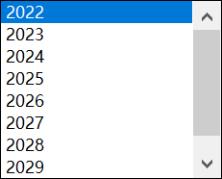
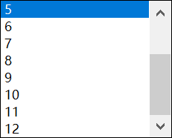

表格模板使用说明
（本页为说明页，用户使用模板时可删除本页内容）
01
基础操作指南
· 如何撤销工作表保护？
1、选中对应工作表。
2、点击：「审阅---撤销工作表」保护。
· 如何增加行数？
1、选中最后一行，鼠标放在选中区域右下角。
2、当鼠标箭头变成黑色十字形时，点击鼠标左键下拉即可。
· 表格使用说明
年份和月份有下拉框可供选择

